KNN
Veri Seti |  |  |  | 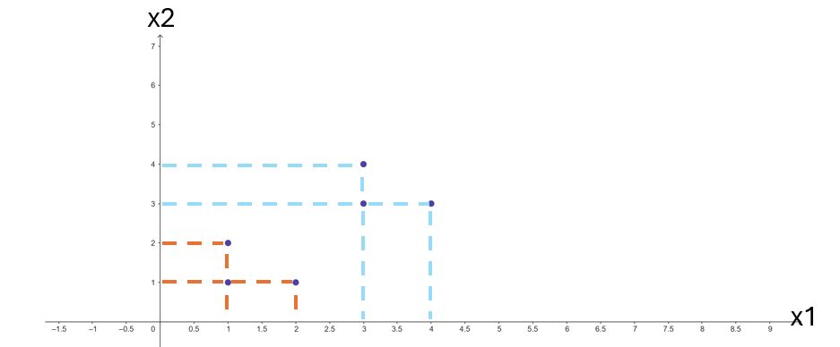
x1 | x2 | label
1 | 1 | A | Train veri seti
2 | 1 | A
1 | 2 | A
3 | 3 | B
4 | 3 | B
3 | 4 | B

1.5 | 2 | ? | Test

5. adım
bilgi kazancı (information gain) hesaplaması sonuçlarında

Outlook
Gain(S_outlook) | 0.2464
Gain(S_temperature ) | 0.0289
Gain(S_humidity ) | 0.152
Gain(S_wind ) | 0.048
 |  |  | sunny | overcast | runny
Bu yarışı en büyük bilgi kazancına sahip outlook kazanır.
YES
O halde kök root yani düğüm outlook olacaktır.

outlook'un kaç bölümden olduğuna bakarız
sunny | 0.971
overcast | 0 | homojen olduğundan burda dallanma yapılmaz
rain | 0.971

9. adım
bilgi kazancı (information gain) hesaplaması sonuçlarında

Outlook
Gain(Sunny_temperature ) | 0.571
Gain(Sunny_humidity ) | 0.971
Gain(Sunny_wind ) | 0.0202

Humuditiy
YES
 |  |  |  | sunny |  | overcast | rainy
Bu yarışı en büyük bilgi kazancına sahip humidity kazanır.
O halde kök root yani düğüm outlook olacaktır.

humudity kaç bölümden olduğuna bakarız
high | 0 | homojen olduğundan burda dallanma yapılmaz
normal | 0 | homojen olduğundan burda dallanma yapılmaz

 |  |  | high |  | normal
NO
YES

12.adım
bilgi kazancı (information gain) hesaplaması sonuçlarında

Outlook
Gain(rain_temperature ) | 0.0202
Gain(rain_humidity ) | 0.0202
Gain(rain_wind ) | 0.971

Humuditiy
YES
Wind
 |  |  |  |  | sunny |  | overcast | rainy
Bu yarışı en büyük bilgi kazancına sahip humidity kazanır.
O halde kök root yani düğüm outlook olacaktır.

wind kaç bölümden olduğuna bakarız
weak | 0 | yes | homojen olduğundan burda dallanma yapılmaz
strong | 0 | no | homojen olduğundan burda dallanma yapılmaz
 |  |  |  |  |  |  |  | strong | weak
 |  |  |  | high |  | normal
NO
YES
NO
YES

